الاوامر
الامر | تخصصه | مثال
man cd | وضع كلمة man وبعده امر هذا يعرض كل DESCRIPTIONحق الامر المدخل وكلمة DESCRIPTION مثل الميثد حق الفونكشن
رموز الملفات في الترمند
 | الرموز ترمز الى صلاحيات الملفات وكل ملف له 3 مجموعة المجموعه الأول وتتكون من اربع خانات الخانه الاول نوع الفايل هل هو دليل ولا لينك تخص الي سوى الملف المجموعه الثانيه تتكون من 3 خانات صلاحيت الأشخاص الباقين هل يطلعون على الملف ويعدلون ولا وهم اليوزرات الموجودين في نفس الكمبيوتر المجموعه الثالثه تتكون من 3 خانات هم الأشخاص خارج الكمبيوتر يعني شخص من بره | drwxr-xr-x. 1 fahad fahad 8 يونيو 12 07:37 Downloads
وتعني قابل للكتابة w | رموز للملفات اذا كتبت ls في الترمند بتلاحظ هذه الرموز ولاكن لو جا قبل الحرف ماينس ( - ) هذا يعني غير قابل للقراءة او الكتابة
تعني قابل للقراءة r
قابل للتنفيذ x
d وهذا يعني ان الملف دليل
l وهذا يعني لينك
بلون الأخضر | ترمز الى ان الفايل متل بملف واحد فقط
بلون الأحمر | هو الشخص الي لهو الصلاحية على الملف يعني اليوزر الي صلح الملف
بلون الأزرق | يعني المستخدم ينتمي الى root ولا
الرقم 8 | يعني حجم الملف

معلومات النظام
# arch | عرض معمارية الجهاز (1)
# cal 2007 | عرض تقويم عام 2007
# cat /proc/cpuinfo | عرض معلومات المعالج
# cat /proc/interrupts | عرض طلبات المقاطعة من وحدات الادخال و الاخراج
# cat /proc/meminfo | تحقق من استخدام الذاكرة
# cat /proc/swaps | عرض ملفات الـ Swap
# cat /proc/version | عرض اصدار نواة النظام
# cat /proc/net/dev | عرض كروت(بطاقة) الشبكة و احصائيات حولها
# cat /proc/mounts | لرؤية الملفات الملحقة في النظام مثل ملفات الاسطوانة المرنة
# clock -w | احفظ تعديل التاريخ على الـ BIOS
# date | عرض تاريخ النظام
# date 041217002007.00 | اضبط التاريخ والوقت كالتالي – الشهر اليوم الساعه الدقيقه السنة.الثواني
# dmidecode -q | عرض مكونات النظام المادية (SMBIOS / DMI)
# hdparm -i /dev/hda | عرض خصائص قرص صلب
# hdparm -tT /dev/sda | يقوم بعمل اختبار قراءة من قرص صلب
# lspci -tv | عرض الاجهزة المتصلة بالكمبيوتر عن طريق منفذ الـ PCI
# lsusb -tv | عرض الاجهزة المتصلة بالكمبيوتر عن طريق منفذ الـ USB
# uname -m | عرض معمارية الجهاز
# uname -r | عرض اصدار نواة النظام المستخدمة
su | وهنا تختار اليوزر هل هو روت ولا العادي | root@DESKTOP-OMNBOBS:/home/fahad# su fahad
info | لعرض ملعلومات البرنامج | fahad@DESKTOP-OMNBOBS:~$ sudo dnf info nano

نظام الملفات
# cd /home | لدخول الى مجلد الـ home
# | وتعني بانك دخلت على الروت | root@DESKTOP-OMNBOBS:/home/fahad#
$ | ويعني بانك في اليوزر العادي | fahad@DESKTOP-OMNBOBS:~$
cd ~/ | وهذه العلامة زي الي كمل انت ياترمند | cd ~/Downloads والاساس كذا cd /home/fahad/Downloads
# cd .. | عودة الى المجلد السابق
# cd ../.. | الرجوع الى الخلف مجلدين
# cd | انتقل الى مجلد الـ home
# cd ~user1 | انتقل الى مجلد الـ home
# cd – | انتقل الى المجلد السابق
# cp | نسخ ملف اول شي تحط الامر وبعده مسافه مسار الملف الي تريد تنسخ منه وبعده مسافة ومسار الملف الي يونسخ اليه مع اسم جديد للملف الي انسخ | cp /home/fahad/Downloads/fahad_new/d.webp /home/fahad/Downloads/fahad_2/gg.webp
dir/* . | نسخ كل ملفات مجلد الى المجلد العمل (الحالي)
-a /tmp/dir1 . | نسخ مجلد الى مجلد العمل (الحالي)
-a dir1 dir2 | نسخ مجلد
file file1 | اعادة تسمية للملف الى ملف1
" -b "
" -f "
" -t "
" -T "
" -u "
" -x "
" -Z "
" -P "
" -p "
" -R " | نسخ محتوى الملف الى مللف اخر لاكن اذا الملف الي ينسخ اليه موموجود اصنع واحد | cp -R fahad nnff
" -r " | وهو نسخ محتوى ملف الى ملف جديد انت تسميه ولابد من المجلد الي ينسخ منه يكون فيه شي | cp -r fahad newFahad
" -s "
" -l "
" -i " | متخصص في نسخ الفايلات فقط | cp -i fahad.txt /home/fahad/newfahad2
" -H "
" -L "
" -n "
-v | وهذا يعني ارعرض عملية النسخ طبعا حرف v يعني مطول | cp -v /home/fahad/Downloads/fahad_new/d.webp /home/fahad/Downloads/fahad_2/gg.webp
# iconv -l | عرض قائمة التراميز (encodings) المعروفة
# iconv -f fromEncoding -t toEncoding inputFile > outputFile | تحويل ترميز الاحرف من نسق الى اخر
# find . -maxdepth 1 -name *.jpg -print -exec convert | دفعة بتغيير ملفات في الدليل الحالي وإرسالها إلى وجود دليل الصور المصغرة (يتطلب التحول من Imagemagick)
# ln -s file1 lnk1 | انشئ اختصار رمزي لملف او مجلد
# ln file1 lnk1 | انشئ اختصار مادي لملف او مجلد
ls -l | عرض الملفات بجميع معلوماتها | ls -l
# ls | عرض ملفات المجلد | ls -l
ls -lr /etc | عرض ملفات المجلد داخل مجلد | ls -lr /etc
# ls -F | عرض ملفات المجلد
# ls -l | عرض تفاصيل الملفات و المجلدات
# ls -a | عرض الملفات المخفية بترتيب ابجدي
# ls *[0-9]* | الملفات و المجلدات التي تتضمن على ارقام
# lstree | عرض الملفات و المجلدات في شجرة بداية من الجذر (2)

# mkdir | انشئ مجلد لايمكن حذفه الا عن طريق الروت | mkdir fahad
# mkdir -p /tmp/dir1/dir2 | إنشاء شجرة متداخلة من الأدلة
# mv dir1 new_dir | نقل الملف او أي شي بعد الكود تحط امس الملف وبعده المسار الي يروح فيه
mv -i | نقل الملف والتاكد بان الملف ليس موجود في المسار الي ارسلته له بامكانك تغيير حتى الاسم لاكن حرف I يرمز الى ان النظام ح يسالك موفق ولا لا | mv -i fahad.txt fahad2.txt
mv -f | ينقل الملف حتى ولو كان المسار المنقول له موجود نفس الملف فيحذف الملف ويحط الملف الي انسخ فوقه حتى ولو كان محمي
mv -n
mv -b
mv --version | لعرض الإصدار الي يعمل عليه mv
# pwd | عرض مسار المجلد العمل ( الحالي )
rm | يعني مسح | rm fahad2.txt
rm -i | يحذف الملف ولاكن الأول يسلك هل انت موافق | rm -i ff.txt
rm -r | احذف المجلد والي داخله أيضا | rm -r gg
# rm -f file1 | احذف الملف المسمى file1 | rm ggggggggggggggggggggg.txt
# rm -rf dir1 | حذف مجلد يدعى dir1 بجميع محتوياتة
# rm -rf dir1 dir2 | حذف مجلدين بجميع محتوياتهم
# touch -t 0712250000 file1 | تعديل التوقيت لملف او مجلد (سنة – شهر – يوم – ساعات – دقائق)
# tree | عرض الملفات و المجلدات في شجرة بداية من الجذر (1)
إيقاف تشغيل و إعادة تشغيل و تسجيل الخروج من النظام
# init 0 | إيقاف تشغيل النظام (2)
# logout | إنهاء الجلسة(حساب المستخدم الحالي)
# reboot | إعادة تشغيل الكمبيوتر (2)
# shutdown -h now | إيقاف تشغيل النظام (1)
# shutdown -h 16:30 & | ايقاف تشغيل النظام في وقت معين
# shutdown -c | إلغاء التوقيت الذي تم تحديده لإيقاف تشغيل النظام
# shutdown -r now | إعادة تشغيل الكمبيوتر (1)
# telinit 0 | إيقاف تشغيل النظام (3)

بحث عن ملف
# find / -name file1 | البحث عن ملف او مجلد داخل مجلد الـ root
# find / -user user1 | البحث عن ملفات او مجلدات تنتمي للمستخدم user1
# find /home/user1 -name \*.bin | البحث عن الملفات ذات الإمتداد .bin في المجلد /home/user1
# find /usr/bin -type f -atime +100 | البحث عن الملفات التنفيذية (binary) التي لم تستخدم منذ 100 يوم
# find /usr/bin -type f -mtime -10 | البحث في الملفات التي تم انشائها او تعديلها في 10 أيام الماضية
# find / -name *.rpm -exec chmod 755 ‘{}’ \; | البحث عن الملفات ذات الامتداد .rpm و تعديل صلاحياتها
# find / -xdev -name \*.rpm | البحث عن الملفات ذات الامتداد .rpm متجاهلاً الاقراص القابلة للازالة , مثل الاقراص الضوئية و الفلاش ديسك ..الخ
# locate \*.ps | ابحث عن ملف بالامتداد “ps.” ****
# whereis halt | عرض مسار ملف معين
which | عرض المسار الكامل لملف تنفيذي يعني الأوامر الي في الترمند تظهر ملفاتها التنفيذيه موقعها وين | which java

تركيب ملف النظام
# fuser -km /mnt/hda2 | إرغام عدم التعرف ( unmount ) على الأجهزة المشغولة
# mount /dev/hda2 /mnt/hda2 | ضم(وصل) القرص المدعو hda2على سبيل المثال في المجلد /mnt/hda2
# mount /dev/fd0 /mnt/floppy | التعرف على القرص المرن
# mount /dev/cdrom /mnt/cdrom | التعرف على قرص سي دي \ دي في دي
# mount /dev/hdc /mnt/cdrecorder | التعرف على cdrw\dvdrom
# mount /dev/hdb /mnt/cdrecorder | التعرف على ( cdrw \ dvdrom )
# mount -o loop file.iso /mnt/cdrom | التعرف على ملف او ملف ايزو iso
# mount -t vfat /dev/hda5 /mnt/hda5 | التعرف على نظام ملفات من نوع فات32 الخاص بويندوز
# mount /dev/sda1 /mnt/usbdisk | ضم قرص usbفلاش او قلم
# mount -t smbfs -o username=user,password=pass //WinClient/share /mnt/share | التعرف على شبكة مشاركة ويندوز
# umount /dev/hda2 | ازالة ضم (فصل) القرص المدعو hda2على سبيل المثال
# umount -n /mnt/hda2 | تشغيل ازالة الضم من غير كتابة الملف /etc/mtab مفيد عندما تكون الملفات للقراءة فقط او ان يكون القرص ممتلئ

مساحة القرص
# df -h | عرض قائمة الاقسام التي تم التعرف عليها من القرص الصلب
# dpkg-query -W -f=’${Installed-Size;10}t${Package}n’ | sort -k1,1n | عرض المساحة المستخدمة من قبل حزم deb , مرتبة حسب الحجم
# du -sh dir1 | تقدير المساحة التي يشغلها المجلد dir1
# du -sk * | sort -rn | عرض حجم الملفات و المجلدات مرتبة حسب الحجم
# ls -lSr |more | عرض حجم ملف ومجلدات وعرضهم بالحجم
# rpm -q -a –qf ‘%10{SIZE}t%{NAME}n’ | sort -k1,1n | عرض المساحة المستخدمة من قبل حزم rpm مرتبة حسب الحجم

المستخدمين و المجموعات
# chage -E 2005-12-31 user1 | ضبط وقت انتهاء كلمة مرور المستخدم
# groupadd [group] | انشاء مجموعة جديدة
# groupdel [group] | حذف مجموعة
# groupmod -n moon sun | تغير اسم مجموعة من moon الى sun
# grpck | التحقق من التركيب الصحيح ونوع الملفات الخاص ب /etc/group وامتدادات المجموعة
# newgrp – [group] | الدخول الى مجموعة جديدة لتغيير المجموعة الافتراضية للملفات المنشئة حديثا
# passwd | تغير كلمة المرور
# passwd user1 | تغيير كلمة مرور احد المستخدمين ( من الجذر فقط )
# pwck | التحقق من التركيب الصحيح ونوع الملف /etc/passwd وامتدادات المستخدمين

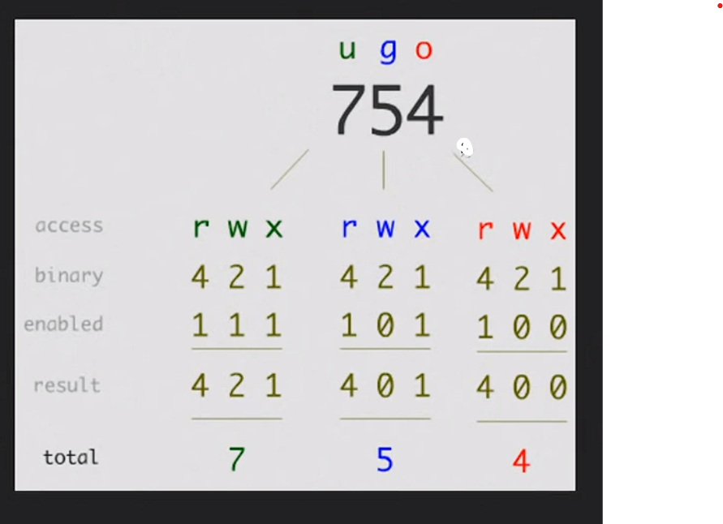
تصاريح الملفات
chmod | تغيير وضعيت تصاريح الملفات
'-R' | تطبيق تغيير الصلاحيه على كل الفاينلات الي تحمل نفس الاسم يعني يدور على اسم الفانلي حتى ولو كان منه كثير ويطبق الصلاحيه عليه
'-v' | سيعرض رسالة لكل ملف تتم معالجته. مع الإشارة إلى تغيير الإذن الذي تم إجراؤه.
'-C' | إنه يعمل مثل "-v" ولكنه في هذه الحالة يعرض فقط رسائل للملفات التي تم تغيير إذنها.
'-f' | يساعد في تجنب عرض رسائل الخطأ.
'-h' | قم بتغيير أذونات الروابط الرمزية بدلا من الملفات التي تشير إليها.
`+` | إضافة أذونات | chmod u+rwx f.txt
`-` | إزالة الأذونات | chmod u-rwx f.txt
`=` | تعيين الأذونات إلى القيم المحددة
r' | إذن القراءة
'W' | إذن الكتابة
"x" | إذن التنفيذ
# chmod ugo+rwx directory1 | تغيير التصاريح للقراءة (r), للكتابة (w) و (x) للدخول للمستخدم المالك (u) المجموعة (g) واخرون (o) | chmod ugo+rwx f.txt
# chmod go-rwx directory1 | ازالة تصاريح القراءة(r)والكتابة(w)و(x)الدخول الى مجموعة مستخدمين(g)وغيرها (o)لملف او مجلد ما | chmod ugo-r f.txt
u | مالك الي صنع الملف | chmod u+rwx f.txt
g | مجموعة الي هو المستخدمين للكمبيوتر
o | الاخرين الناس الي ترسلهم الملف
a | الكل (المالك ، المجموعات ، أخرى)
chown | لتغيير مالك الملف
"-c"
" -v " | يعطيك تقرير بعد تنفيذ الحاله علشان تتاكد انه نفذ | chown -v fahad f.txt وهذا التقرير يقول غير المالك لـ fahad ownership of 'f.txt' retained as fahad
"-f" | يغير الملك بلقوة ولايظهر لك أي خطاء
chown :group1 file1.txt | لتغييرملكية المجموعه | sudo chown :root f.txt
chown --reference=greek1 greek2 | نسخ ملكية ملف إلى آخر علشان يصيرون نفس الصلاحيه
chgrp | لتغيير قروب الملكيه في الفولدرات

صفات خاصه على الملف
# chattr +c file1 | إتاحة أن يكون هذا الملف (file1) قابل ل: ضغط/فك الضغط من قبل نواة kernel
# chattr +d file1 | يضمن أن البرنامج يتجاهل للملفاتDump عند الحفظ
# chattr +i file1 | جعل الملف غير قابل للتغيير أو الحذف أو تغيير الإسم إو الربط فكل هذا غير ممكن
# chattr +s file1 | السماح لملف بان يحذف بشكل آمن
# chattr +S file1
# chattr +u file1 | يسمح لك باستعادة محتوى ملف في حال تم إغلاقه
# lsattr | عرض الصلاحيات المخصصة
أرشفة و ضغط الملفات
# bunzip2 file1.bz2 | فك ضغط ملف يمسى file1.bz2
# bzip2 file1 | ضغط ملف يمسى file1
# gunzip file1.gz | فك الضغط عن ملف يدعى file1.gz
# gzip file1 | ضغط ملف يدعى file1
# gzip -9 file1 | ضغط الملف او المجلد بأقى درجة ممكنة
# rar a file1.rar test_file | انشاء ارشيف جديد من نوع رار rar باسم file1.rar
# rar a file1.rar file1 file2 dir1 | ضغط الملفات “file1″,”file2” و “dir1” في وقت واحد
# rar x file1.rar | فك الضغط عن ملفات rar
# tar -cvf archive.tar file1 | تكوين أرشيف غير مضغوط
# tar -cvf archive.tar file1 file2 dir1 | عمل ارشيف يحتوى على ‘file1’, ‘file2’ and ‘dir1
# tar -tf archive.tar | عرض محتوى ملف مضغوط ” أرشيف “
# tar -xvf archive.tar | فك تشفير تاربال
# tar -xvf archive.tar -C /tmp | فك ضغط أرشيف إلى ملف /tmp
# tar -cvfj archive.tar.bz2 dir1 | تكوين أرشيف مضغوط بنسق “bzip2”
# tar -xvfj archive.tar.bz2 | فك ضغط ارشيفtarبنسق bzip2
# tar -cvfz archive.tar.gz dir1 | تكوين أرشيف مضغوط إلى “gzip”
# tar -xvfz archive.tar.gz | فك ضغط ارشيف tarبنسق gzip
# unrar x file1.rar | فك الضغط عن ملفات rar
# unzip file1.zip | فك الضغط عن ملف من نوع zip
# zip file1.zip file1 | ضغط ملف إلى zip
# zip -r file1.zip file1 file2 dir1 | ضغط العديد من الملفات بامتدادzipوالمجلدات في الوقت نفسه

RPM أداة حزم
# rpm -ivh [package.rpm] | تثبت حزمة rpm علشان تقدر تثبت أي تطبيق خارج Fedora | rpm -Uvh buildsys-build-rpmfusion-40-0.1.fc40.x86_64.rpm
# rpm -i [package.rpm] | لتثبيت حزمة فقط وليس تثبيت وتحديث
# rpm -ivh –nodeeps [package.rpm] | تنصيب حزمة ” آر بي أم ” RPM مع تجاهل الحزم المطلوبة
# rpm -U [package.rpm] | ترقية حزمة rpm بدون تغير ملفات الاعدادات
# rpm -F [package.rpm] | ترقية حزمة rpm فقط اذا كانت مثبتة
# rpm -e [package] | حذف حزمة rpm
# rpm -qa | عرض كل حزم rpm المثبتة على النظام
# rpm -qa | grep httpd | عرض جميع حزم rpm التي تحتوي على الاسم httpd
# rpm -qi [package] | الحصول على معلومات عن حزمة معينة مثبتة
# rpm -qg “System Environment/Daemons” | عرض حزم rpm من مجموعة برمجيات
# rpm -ql [package] | عرض الملفات الموفرة بواسطة حزمة ” آر بي أم ” rpm منصبة
# rpm -qpl [package] | يعرض معلومات البكج كامله
# rpm -qc [package] | عرض قائمة ملفات الاعدادات المقدمة بواسطة حزمة rpm مثبتة
# rpm -q [package] –whatrequires | عرض قائمة الحزم المطلوبة لحزمة آر بي أم ” rpm ” معينة
# rpm -q [package] –whatprovides | عرض قدرة حزمة آر بي أم “rpm”
# rpm -q [package] –scripts | عرض السكربتات التي عملت جراء عملية التنصي \ الحذف
# rpm -q [package] –changelog | عرض تاريخ المراجعات لحزمة آر بي أم “rpm”
# rpm -qf /etc/httpd/conf/httpd.conf | التحقق من ان حزمة rpm تنتمي الى الملف المعطى
# rpm -qp [package.rpm] -l | عرض قائمة الملفات الموجودة في حزمة آر بي أم “rpm” لم يتم تنصيبها بعد
# rpm –import /media/cdrom/RPM-GPG-KEY | تصدير الملفتاح العام للتوقيع الرقمي
# rpm –checksig [package.rpm] | تاكيد تكامل ملف rpm
# rpm -qa gpg-pubkey | تأكيد تكامل جميع ملفات rpm المثبتة
# rpm -V [package] | تفحص حجم الملف و الصلاحيات و النوع و المالك و المجموعة و اخر تعديل
# rpm -Va | فحص جميع حزم rpm المثبتة على النظام
# rpm -Vp [package.rpm] | التحقق من حزمة rpm لم يتم تنصبها بعد
# rpm -ivh /usr/src/redhat/RPMS/`arch`/[package.rpm] | تثبيت حزمة من المصدر
# rpm2cpio [package.rpm] | cpio –extract –make-directories *bin* | استخراج ملف تنفيذي من حزمة rpm
# rpmbuild –rebuild [package.src.rpm] | إنشاء حزمة rpm من ملفات rpm مصدرية
provides | علشان تشوف كل المعلومات عن برنامج معين وبعد الكود تحط اسم البرنامج | sudo dnf provides nano
DEB أداة حزم
# dpkg -i [package.deb] | تثبت او ترقية حزمة دبيان
# dpkg -r [package] | إزالة حزمة دبيان من النظام
# dpkg -l | عرض كل حزم دبيان المثبته على النظام
# dpkg -l | grep httpd | عرض جميع حزم دبيان التي تحتوي على الاسم “httpd”
# dpkg -s [package] | الحصول على معلومات عن حزمة معينة مثبتة على النظام
# dpkg -L [package] | عرض قائمة الملفات المقدمة بواسطة حزمة مثبتة على النظام
# dpkg –contents [package.deb] | عرض قائمة الملفات المقدمة بواسطة حزمة غير مثبتة على النظام
# dpkg -S /bin/ping | التحقق من ان الحزمة تنتمي الى الملف المعطى

APT اداة حزم
# apt-cache search [package] | يرجع لك قائمة الحزم الموجوده حسب الكلمة المكتوبة (لليحث عن حزم)
# apt-cdrom install [package] | تثبت او ترقية حزمة ديبيان من محرك الاقراص الضوئية (CD-ROM)
# apt-get install [package] | تثبيت او ترقية حزمة Debian
# apt-get update | تحديث قائمة الحزم
# apt-get upgrade | ترقية جميع الحزم المثبته
# apt-get remove [package] | إزالة حزمه دبيان من النظام
# apt-get check | فحص المستودعات
# apt-get clean | مسح الملفات المؤقته للحزم التي تم تحميلها
# pacman -S name | تثبيت الحزمة ‘name’ وكل إعتمادياتها
# pacman -R name | حذف الحزمة ‘name’وكل ملفاتها

مشاهدة محتويات الملف
# cat file1 | عرض محتويات ملف ابتدأ من الصف الأول
# head -2 file1 | شاهد السطرين الاولين من الملف
# less file1 | مشابه لامر “more” لكنه يسمح بالرجوع الى الخلف مثل ما يسمح بالتقدم الى الامام
# more file1 | لمشاهدة محتويات ملف طويل
# tac file1 | عرض محتويات ملف ابتدأ من اخر سطر
# tail -2 file1 | مشاهدة اخر سطرين من الملف
# tail -f /var/log/messages | شاهد حاليا ما الذي يتم إضافته على الملف

معالجة النصوص
# cat example.txt | awk ‘NR%2==1’ | ازالة كل الاسطر الزوجية من ملف example.txt
echo | طباعه | echo بسم الله الرحمن الرحيم
echo -e | لإزالة \ بين الملفات | echo -e fahad\ali\adf

# echo a b c | awk ‘{print $1}’ | عرض أول عمود من سطر معين
# echo a b c | awk ‘{print $1,$3}’ | عرض العمود الأول والثالث من سطر معين
# cat -n file1 | عدد الأسطر فيي ملف معين
# comm -1 file1 file2 | مقارنة محتويات الملفين بواسطة حذف الاسطر الوحيدة من الملف file1
# comm -2 file1 file2 | مقارنة محتويات الملفين بواسطة حذف الاسطر الوحيدة من الملف file2
# comm -3 file1 file2 | مقارنة محتويات الملفين بواسطة حذف الاسطر التي تظهر على كل الملفين
# diff file1 file2 | عرض الإختلاف ما بين ملفين
# grep Aug /var/log/messages | عرض كلمة AUG من ملف يدعى /var/log/messages
# grep ^Aug /var/log/messages | البحث عن كلمات تبدأ بحروف AUG من ملف يدعى /var/log/messages
# grep [0-9] /var/log/messages | اختيار الاسطر التي تحتوي ارقام من الملف’/var/log/messages’
# grep Aug -R /var/log/* | البحث عن الكلمة “Aug” في ملفات المجلد ‘/var/log’
# paste file1 file2 | دمج محتويات ملفين للأعمدة
# paste -d ‘+’ file1 file2 | تجميع(دمج) محتوى ملفين (file1 file2) في عمودين بحيث يكون فاصل بينهما علامة ‘+’
# sdiff file1 file2 | إيجاد الفرق بين ملفين (file1 file2) ودمج الفروقات بطريقة تفاعليه ك: “diff”
# sed ‘s/string1/string2/g’ example.txt | استبدال “string1” بـ “string2” في ملف example.txt
# sed ‘/^$/d’ example.txt | حذف كل الملفات الفارغة من ملف example.txt
# sed ‘/ *#/d; /^$/d’ example.txt | حذف التعليقات والأسطر الخالية من ملف example.txt
# sed -e ‘1d’ exampe.txt | إزالة السطر الأول من ملف example.txt
# sed -n ‘/string1/p’ | عرض الأسطر التي تحتوي على كلمة “string1”
# sed -e ‘s/ *$//’ example.txt | إزالة الحروف الخالية في نهاسة كل صف
# sed -e ‘s/string1//g’ example.txt | إزالة كلمة “string1” من نص
# sed -n ‘1,5p’ example.txt | طباعة من الصف الاول الى الصف الخامس من الملف example.txt
# sed -n ‘5p;5q’ example.txt | عرض السطر رقم 5 من ملف example.txt
# sed -e ‘s/00*/0/g’ example.txt | استبدال عدة أصفار بصفر واحد
# sort file1 file2 | رتب محتويات ملفين
# sort file1 file2 | uniq | رتب محتوى ملفين بحذف الأسطر المكررة(معادة)
# sort file1 file2 | uniq -u | فرز محتويات ملفين عن طريق عرض خط فريد فقط
# sort file1 file2 | uniq -d
# echo ‘word’ | tr ‘[:lower:]’ ‘[:upper:]’ | تحويل الحروف من حروف صغيرة إلى كبيرة

وضع المحارف و صيغة تحويل الملف
dos2unix filedos.txt fileunix.txt | يونكس إلى MSDOS من نصي ملف تحويل
recode ..HTML < page.txt > page.html | html إلى text صيغة من ملف تحويل
more | l- recode | إضهار كل ماهو متاح من نماذج التحويل
unix2dos fileunix.txt filedos.txt | MSDOS إلى يونكس من نص ملف تحويل

hostname اسم الجهاز
 | وهو اسم الجهاز الي يظهر في الترمند بعد اسم مجموعة الصلاحيات(root او عادي)
vi /etc/hostname | لتغيير الهوست نيم
hostname | اظهر اسم الجهاز
a
A
d
b
f
F
i | لاظهار الايبي حق الجهاز | hostname -i
I
s
V

إدارة خدمات النظام
systemctl
 | يعني يا أيها النظام افعل كذا وكذا
systemctl [command] [service] | [command] = الإجراء الذي نريد تنفيذه (بدء ، إيقاف ، تمكين ، تعطيل ، إلخ.) [service] = اسم الخدمة التي نريد تنفيذ الإجراء عليها.
" [command] = " | الخدمات
start | تشغيل
stop | إيقاف
enable
disable
status | لمعرفة الحاله
restart | لاعاده التشغيل
reload | إعادة التحميل
mask | إخفاء
unmask | كشف
set-default

الامر yum
 | وهو امر مخصص لادارة البرامج مثل التثبيت والتحديث والحذف
yum [options] [command] [package(s)] | طريقة البناء الرئيسيه
yum install package_name | تثبيت حزمة جديدة
yum remove package_name | إزالة حزمة مثبتة
yum update package_name | تحديث حزمة معينة
yum update | تحديث جميع الحزم
yum search search_term | البحث عن حزمة
yum info package_name | عرض معلومات حول حزمة معينة
yum list installed | عرض قائمة الحزم المثبتة
yum list available | عرض قائمة الحزم المتاحة
yum list updates | عرض قائمة الحزم القابلة للتحديث
yum clean all | تنظيف ذاكرة التخزين المؤقت
yum clean packages | تنظيف الحزم المؤقتة
yum clean metadata | تنظيف بيانات المستودعات
yum makecache | تحديث بيانات المستودعات
yum repolist | عرض معلومات حول المستودعات
yum repoinfo repository_id | عرض معلومات حول مستودع معين
yum-config-manager --add-repo repository_url | إضافة مستودع جديد
yum-config-manager --enable repository_id | تفعيل مستودع
yum-config-manager --disable repository_id | تعطيل مستودع
yum history | عرض تاريخ العمليات
yum history info transaction_id | عرض تفاصيل عملية معينة من السجل
yum reinstall package_name | إعادة تثبيت حزمة
yum groupinstall "Group Name" | تثبيت مجموعة من الحزم
yum groupremove "Group Name" | إزالة مجموعة من الحزم
yum groupinfo "Group Name" | عرض معلومات حول مجموعة حزم
yum grouplist | عرض قائمة المجموعات المتاحة
yum deplist package_name | عرض تفاصيل حول عملية تثبيت معينة
yum --noplugins | إيقاف تنفيذ أوامر yum بشكل مؤقت
yum --nogpgcheck install package_name | تجاوز التحقق من توقيع الحزم
yum update yum | تحديث إصدار yum نفسه
yum autoremove
yum check-update | التحقق من وجود تحديثات

امر الاتصال الشبكات nmcli
 | مخصص للاتصالات والشبكات
nmcli [OPTIONS] OBJECT { COMMAND | help } | بناء الجمله [OPTIONS]=خيارات إضافية تعدل سلوك nmcli. OBJECT= يحدد هدف العملية (على سبيل المثال ، الاتصال ، الجهاز ، إلخ). COMMAND= يحدد الإجراء الذي سيتم تنفيذه على الكائن المحدد.
OBJECT
nm | حالة مدير الشبكة
connection | مدير الشبكة
d[evice] | الأجهزة المدارة بواسطة NetworkManager.

COMMAND
show | يعني عرض
modify | للتعديل | مثال كامل nmcli connection modify <connection_name> <setting_name> <setting_value>
connection_name | اسم الاتصال الي تبي تعدله
setting_name | الإعداد المحدد المراد تعديله
setting_value | القيمة الجديدة للإعداد
status | تحقق
add type | إضافة اتصال جديد | مثال كامل nmcli connection add type <connection_type> ifname <interface_name> con-name <connection_name>
connection_type | يحدد نوع الاتصال هل هو ايثر نت او واي فاي
interface_name: | اسم الاتصال يعني الايثر نت له اسم
connection_name: | اسم الاعدادات الي سويتها يعني الاتصال الجديد الي سويته حط اسم له
-t, –terse
-p, –pretty
-m, –mode
-f, –fields
-e, –escape
-v, –version
-h, –help

cat الامر
 | ويعني عرض
cat [OPTION] [FILE] | وهذه طريق بناء الامر عرض [OPTION] : يمثل خيارات سطر الأوامر المختلفة. [FILE] : اسم الملف (الملفات) المراد معالجته | cat jayesh.txt
[OPTION]
" -n " | يقراء الورقه | cat -n file2
" > " | وهذا السهم يسمح لك بكتابت ماتريد ولاكن يمسح القديم | cat > file2
" > " | وأيضا للنسخ من ملف الى ملف | cat file1.txt file2.txt > merged_file.txt
" -s "
" >> "
" -E "
" -A "
" -- "
*.txt | عرض كل الملفات المنتهيه بـ txt

ssh الاتصال عن بعد
 | هي أداة تستخدم للاتصال البعيد
ssh [username]@[hostname or IP address] | بناء الاتصال الأساسي
vi /etc/ssh/sshd_config | لتغيير اعدادات الـ ssh مثال : #PermitRootLogin prohibit-password وهذه تعني ممنوع الدول الى port غيرها الى yes وابعد علامة المربع
sudo apt install openssh-client openssh-server | تثبيت ssh للعميل والرسيفر
sudo systemctl start sshd | لتشغيل ssh
sudo systemctl enable sshd | لتشغيل ssh اول مايشتغل الجهاز
ssh 192.168.8.155 | تحطها في الترمند حق لينكس لاكن الويندوز لها برنامج putty
exit | للخروج من الاتصال ssh
ssh fahad@192.168.8.155 | للدخول على النظام بيوزر معين
-1 | يفرض ssh على استخدام بروتوكول SSH-1 فقط.
-2 | يفرض ssh على استخدام بروتوكول SSH-2 فقط.
-4 | يسمح بعناوين IPv4 فقط
-6 | يسمح بعناوين IPv6 فقط
"-A" | تمكين إعادة توجيه اتصال وكيل المصادقة.
" -a "
" -C "
" -c "
" -f "
" -g -L "
" -n "
" -p 2222"
" -q "
" -V "
" -v "
" -X "
" "
" "
" "
firewall جدار الحماية

firewalld | ثبت جدار الحماية أولا
sudo systemctl status firewalld | للاستعلام عن حالة جدار الحماية
sudo firewall-cmd --zone=public --add- services=ssh --permanent
sudo firewall-cmd | هذا الامر الرئيسي لفتح جدار الحماية
" --zone=public " | منطقة الشبكة التي ترغب في تطبيق القواعد عليها مثل جعل البورت 8080 وغيرها مناطق الشبكات مثل : public و home وwork وinternal وexternal وdmz | └─$ sudo firewall-cmd --zone=public --add-port=8080/tcp --permanent
" --add-services=ssh " | القواعد التي تفرضها على الشبكة مثل البورت السماح بحركة المرور الواردة على منفذ 8080 | └─$ sudo firewall-cmd --zone=public --add-port=8080/tcp --permanent
 | مثال على ip وهذا حظر للـ ip | sudo firewall-cmd --zone=public --add-rich='rule family="ipv4" source address="192.168.52.1" reject'
 |  | sudo firewall-cmd --zone=public --add-rich='rule family="ipv4" source address="192.168.52.1" reject'

sudo firewall-cmd --reload | وبعد الانتهاء من أي تعديل سوي له إعادة تحميل

تكوين جدار الحماية

sudo apt-get install gufw | هذه واجهة رسوميات مخصصه لـ iptables واذا تبي تشغل الواجهة اكتب gufw فقط
sudo dnf install iptables | وهذه حزمة تشتغل مثل مضادات الفيروس نزلها
sudo iptables [option] CHAIN-rule [-j target] | بناء الجمله الأساسية للحزمه
[option] | خيارات متعددة يمكن استخدامها لتحديد سلوك جدار الحماية مثل إضافة قواعد، حذفها، عرضها، إلخ
-C
-D | لحذف قاعده معينه
-A | إضافة قاعده جديده
-I
-L | لعرض السلاسل الموجوده | sudo iptables -L
-v
-X
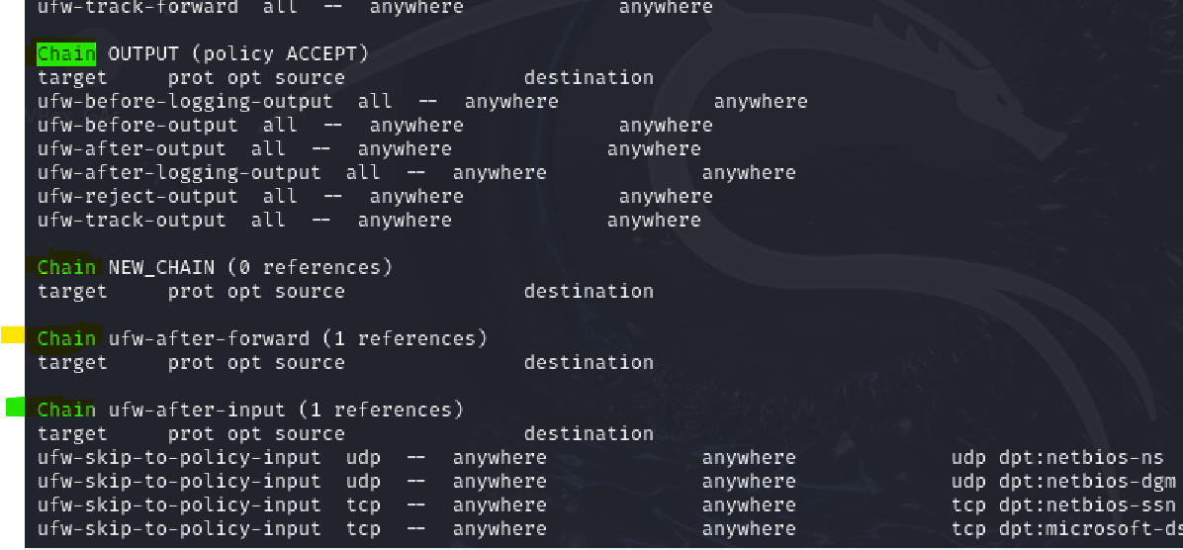
-p
-N | لاضافة سلسله جديده وهذه الاشكال الي بلون الاخظر السلسلة والي تحتها القواعد Chain وتعني سلسلة وبعده اسم السلسه target وتعني الهدف source وتعني المصدر destination الوجهة
-j
-F | لحذف كل القواعد
-s
CHAIN-rule | تحديد سلسلة (CHAIN) وقاعدة (rule) لتطبيق الإجراء عليها. السلاسل تحدد مرحلة المعالجة التي يجب تطبيق القاعدة فيها.

[-j target] | الهدف (target) الذي يتم تطبيق القاعدة عليه. يحدد ما يجب فعله بالحزمة التي تتطابق مع القاعدة، مثل السماح (ACCEPT)، الرفض (DROP)، إلخ.

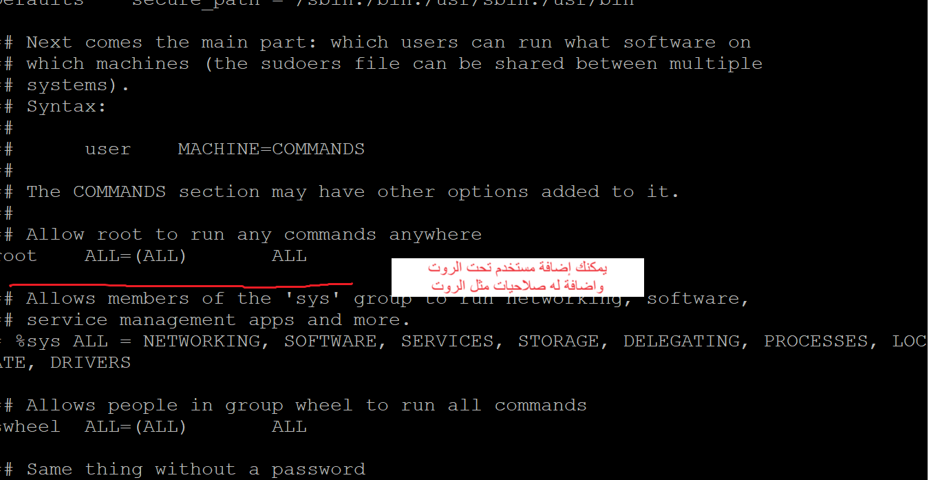
Users المتخدمون
الامر useradd إضافة مستخدم
 | إضافة مستخدم جديد
/etc/sudoers | للوصول الى ملف المستخدمين
useradd [options] [User_name] | طريق البناء لابد الدخول على الروت لكي تضيف

" -d " | إضافة مستخدم عن طريق تحديد مسار الدليل الرئيسي للمستخدم الجديد يعني يكون له ملف خاص
" -u " | لانشاء مستخدم مع UID محدد يعني رقم خاص فيه واذا تبي تعرف UID حق أي مستخدم اكتبب id
" -M " | إنشاء مستخدم بدون دليل رئيسي
" -e " | إنشاء مستخدم بتاريخ انتهاء الصلاحية
" -c " | إنشاء مستخدم بتعليق | sudo useradd -c "خطييررررررررر" ali
" -s " | مستخدم مع تغيير غلاف تسجيل الدخول
" -p " | تعيين كلمة مرور غير مشفرة للمستخدم الجديد

passwd إضافة كلمة مرور للمستخدم
/etc/passwd | موقع ملف المستخدمين
passwd [options] [username] | وهذه طريقة البناء الرئيسية
[options]
-d, –delete
-e, –expire
-h, –help
-i, –inactive
-k, –keep-tokens
"-l " | يقفل الحساب بشكل كامل
-n, –mindays
-q, –quiet
-r, –repository
-R, –root
-S, –status
-a, –all
-u, –unlock
-w, –warndays
-x, –maxdays
passwd | وهذه الكلمة علشان تغيير الباسورد
passwd user1 | اذا تبي تغير باسورد لمستخدم ثاني
sudo passwd root | لتغيير باسورد الروت

wget الأداة
 | مخصصه لتنزيل الملفات من الويب

wget [option] [URL] | طريقة البناء الرئيسية
option
$ wget -v | لمعرفة الإصدار | $ wget -v
-h / –help | اطبع رسالة تعليمات تعرض جميع خيارات سطر الأوامر المتوفرة ل Wget. | $ wget -h [URL]
-o logfile |  | $ wget -o logfile [URL]
-b / –background |  | $ wget -b [URL]
-a |  | $ wget -a logfile [URL]
-i |  | $ wget -i inputfile<br>$ wget -i inputfile [URL]
-t number / –tries=number |  | $ wget -t number [URL]
-c |  | $ wget -c [URL]
-w |  | $ wget -w number_in_seconds [URL]
-r |  | $ wget -r [URL]

CentOS
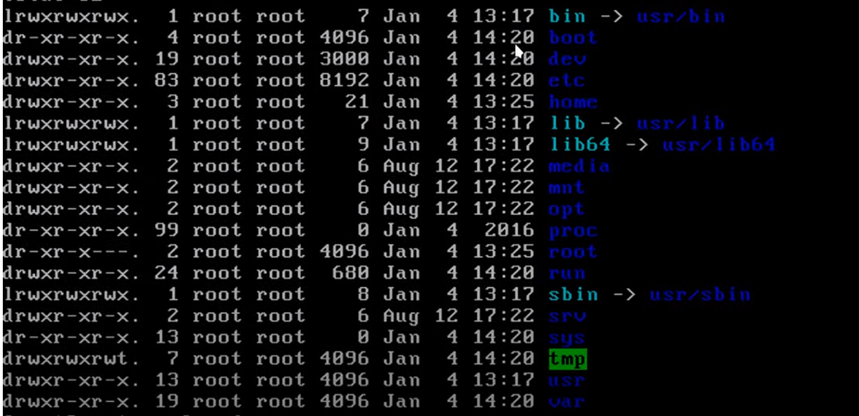
الااوامر | تعريفها
ملفات السنتوس
vi | محررات نصوص للترمند
nano
ping 8.8.8.8 | لاختبار الاتصال هل هو شغال
putty | برنامج تنزله علشان تشغل الترمند حق السيرف على كمبيوترك

cd /etc | اغلب الملفات في هذا الامتداد

ifconfig عرض الايبي
ip addr | لاظهار ip حق النيت ورك واصلا ifconfig هو ملف يمديك تعدل عليه واذا تبي تعرف مساره اكتب which ifconfig
ifconfig
yum install net-tools -y | واذا مااشتغل معك الامر ifconfig يعني لازم تثبته yum install net-tools -y
" -a "
" -s "
" -v "
" up "
" down "
add addr/prefixlen
del addr/prefixlen
[-]arp
[-]promisc
[-]allmulti
mtu N
–help

تكوين شبكة CentOS بدون مدير الشبكة
ip link show | هذا الامر علشان يعرض كل مصادر النت
systemctl restart NetworkManager | لاعادة تشغيل النت في CentOS
systemctl status NetworkManager | للتاكد من تشغيل النت
systemctl status NetworkManager.service | لاظهار كل الأشياء عن NetworkManager

تكوين IP ثابت
sudo vi /etc/NetworkManager/system-connections/eth0.nmconnection | اول شي تروح للمسار ذا
eth0.nmconnection | وبعدين تفتح الملف ذا ببرنامج vi

eth0.nmconnection | هذا الملف مخصص للـ IP هنا تضيف الأشياء الي تريدها للنت تنبية افتح الخانة الي على يسارك | حتلقى الملف كذا [connection] id=enp0s3 uuid=f89e158f-f60d-334b-bf8e-5be695a12d7a type=ethernet autoconnect-priority=-999 interface-name=enp0s3 timestamp=1720326005 [ethernet] [ipv4] method=auto [ipv6] addr-gen-mode=eui64 method=auto [proxy] غيره الى [connection] id=enp0s3 uuid=f89e158f-f60d-334b-bf8e-5be695a12d7a type=ethernet autoconnect-priority =- 999 interface-name=enp0s3 timestamp=1720326446 [ethernet] [ipv4] address1=192.168.8.155/24, 192.168.1.1 dns=8.8.8.8; method=manual [ipv6] addr-gen-mode=eui64 method=auto [proxy]
sudo nmcli connection down enp0s3 && sudo nmcli connection up enp0s3 | وبعد ماتدخل كل المدخلات تحفظ الملف وتنتهي العمليه ادخل الكودين ذا علشان يعيد التشغيل
nmtui edit enp0s3 | واجهة رسومية بسيطة تعمل في بيئة الطرفية (terminal) لإدارة إعدادات الشبكة. بلون الأحمر اسم النت عندك
nmcli dev status | هذا الامر يطلع لك حالة النت و كمان اسم النت مثل اسم النت enp0s3

hostname اسم الشبكه

cd /etc | اذا تبي تغير الهوست نيم روح للمسار ذا
nano hostname | افتح ملف hostname
 | وبعدين حط الاسم الي تبيه
sudo reboot | وبعدها إعادة التشغيل

ssh الاتصال عن بعد
 | هي أداة تستخدم للاتصال البعيد
ssh 192.168.8.155 | تحطها في الترمند حق لينكس لاكن الويندوز لها برنامج putty
exit | للخروج من الاتصال ssh
ssh fahad@192.168.8.155 | للدخول على النظام بيوزر معين

